鉴定委托
 | 部件 | SF_ENTRUST

 | 列表 | com.ufgov.zc.client.sf.entrust.SfEntrustListPanel

 |  | 检材默认保存时间(天) |  |  | OPT_SF_MATERIALS_STORE_DAYS

 | 值集：
 |  | status |  |  | SF_VS_ENTRUST_STATUS

 |  | MAJOR_CODE |  |  | SF_VS_MAJOR

 | 鉴定委托
 |  | 流程
 |  |  | 编制委托-》综合受理-》科室初审-》打印委托书-》科室确认检材-》综合打印鉴定受理确认书-》科室分配任务-》任务受理人接收
 |  |  | 其中
 |  |  | 科室初审需轮岗，不能固定一个人

 |  | 鉴定中心的综合组现场代为录入时，在送审时自动生成受理编号，用于打印受理确认书，便于客户拿着去找业务科室签字

 |  | 鉴定委托送到科室时，工作流上不指定具体的科室对应的人员，而是用一个公用的接收用户 KESHI_SHOULI 科室受理人
 |  | 工作流上这么指定：
 |  |  | select 'KESHI_SHOULI' AS KESHI_SHOULI from sf_entrust e where e.process_inst_id = ?
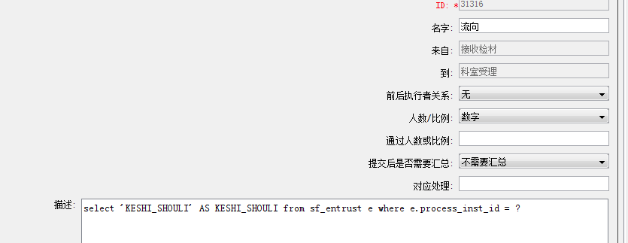

 |  | 然后创建一个新的视图 V_SF_WF_CURRENT_TASK_TODO
 |  |  | CREATE OR REPLACE VIEW V_SF_WF_CURRENT_TASK_TODO AS
 |  |  | select t.instance_id, tt.ACCOUNT AS executor, tt.MAJOR_CODE
 |  |  | from V_WF_CURRENT_TASK_ZC_TODO t,
 |  |  | (SELECT 'KESHI_SHOULI' AS KESHI_SHOULI,
 |  |  | P.ACCOUNT,
 |  |  | SUBSTR(PM.MAJOR_CODE, 0, 3) AS MAJOR_CODE
 |  |  | FROM SF_JD_PERSON_MAJOR PM, SF_JD_PERSON P
 |  |  | WHERE PM.JD_PERSON_ID = P.JD_PERSON_ID) tt
 |  |  | where t.executor = 'KESHI_SHOULI'
 |  |  | and t.executor = tt.KESHI_SHOULI;

 |  | 注意，组织结构里建的人员必须在SF_JD_PERSON_MAJOR PM, SF_JD_PERSON P中指定，否则差不到

 |  | 在listpanel界面获取待办数据的sql改成这样：

 |  |  | <isNotNull prepend="AND" property="status">
 |  |  |  | <isEqual property="status" compareValue="todo">
 |  |  |  |  | exists (select T.instance_id from V_SF_WF_CURRENT_TASK_TODO T where
 |  |  |  |  | T.executor=#executor# and instance_id = SF_ENTRUST.process_inst_id
 |  |  |  |  | AND SUBSTR(SF_ENTRUST.MAJOR_CODE, 0, 3)=T.MAJOR_CODE)
 |  |  |  | </isEqual>

 |  | 这样，某个业务科室的人登录时，就能看见这些待办数据

 |  | 同时由于原来获取节点上工作流控制的按钮是依赖任务的当前excutor的，所以调整了获取方法，参见
 |  |  | SfEntrustEditPanel.getWfNodeEnableFuncWithPublicExcutor
 |  | 用于设置按钮的可见性

 | 相关工作流说明

 |  | 流程中获取科室技术负责人sql

 |  |  | select distinct p.account
 |  |  | from sf_jd_person p, sf_jd_person_major pm, sf_entrust e
 |  |  | where p.jd_person_id = pm.jd_person_id
 |  |  | and substr(e.major_code, 1, 3) = substr(pm.major_code, 1, 3)
 |  |  | and p.account in (select distinct ep.emp_code
 |  |  | from as_posi_role pr, as_emp_position ep
 |  |  | where pr.role_id = 'R_SF_JSFZ'
 |  |  | and pr.posi_code = ep.posi_code
 |  |  | and ep.nd = e.nd
 |  |  | and e.co_code = ep.co_code
 |  |  | and e.process_inst_id = ?)

 |  | 获取综合受理人sql
 |  |  | select distinct ep.emp_code from as_posi_role pr,as_emp_position ep,sf_entrust t
 |  |  | where pr.role_id='R_WTSL'
 |  |  | and pr.posi_code=ep.posi_code
 |  |  | and ep.nd=t.nd
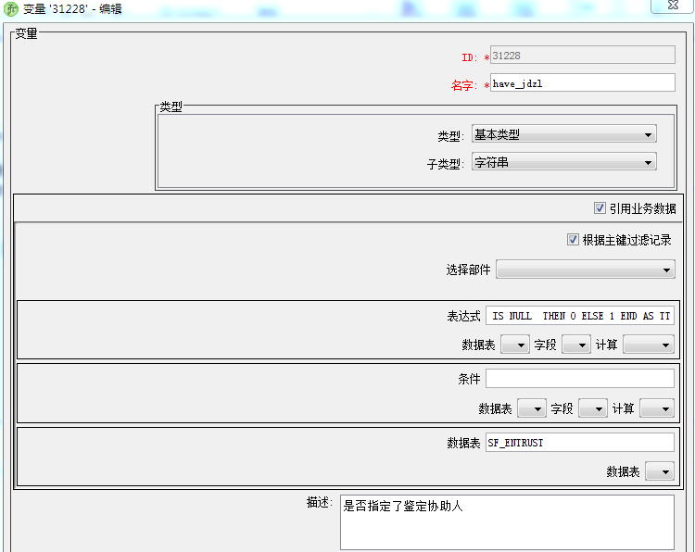
 |  |  | and t.co_code=ep.co_code
 |  |  | and t.process_inst_id=?

 |  | 获取鉴定负责人sql
 |  |  | select e.jd_fzr from sf_entrust e where e.process_inst_id = ?

 |  | 流程变量：是否有鉴定助理 have_jdzl

 |  | 系统这样执行这个
 |  |  | select CASE
i |  |  | WHEN SF_ENTRUST.JD_ASSISTOR IS NULL THEN
 |  |  | 0
 |  |  | ELSE
 |  |  | 1
 |  |  | END AS TT
 |  |  | from sf_entrust
 |  |  | where PROCESS_INST_ID = '1406819'

 |  | 判断 | have_jdzl=="1"
 |  | 获取鉴定协助人sql
 |  |  | select s.jd_assistor from sf_entrust s where s.process_inst_id=?

 | 值集 | SF_VS_ENTRUST_STATUS

 |  |  | 0 | 草稿
 |  |  | 10 | 鉴定人接收
 |  |  | 2 | 核准委托信息
 |  |  | 3 | 业务科室确认
 |  |  | 4 | 接收检材
 |  |  | 5 | 业务科室受理
 |  |  | 8 | 鉴定协助人接收
 |  |  | complete | 鉴定完成
 |  |  | doing | 鉴定中
 |  |  | exec | 终审
 |  |  | expire | 鉴定逾期
 |  |  | pause | 鉴定暂停
 |  |  | stop | 鉴定终止
 |  |  | unaccept | 不受理

 | 委托的录入有两个来源，一个是鉴定所自己输入，另一个是外部其他区县通过公安内网进行填报，需要走工作流

 | 外部录入时，需要选择鉴定机构，因为支持多个鉴定所共用系统
 | 内部录入时，自动选择自己所属的鉴定所

 |  | 存在鉴定中，有部分鉴定需要送第三方（如送省鉴定所鉴定），拿到结果后，要在系统中有上传扫描件或者电子件的地方，在自己的鉴定文书中，用文本说明，这个文本是鉴定人员自己组织的，系统不用管

 | 工作流设计

 |  | 草稿->委托审核

 |  | 由于是委托方编报，送审时，根据委托单的鉴定机构(co_code存储鉴定机构代码，目前是统一000，将来实现多家鉴定机构后在调整，在界面上选择),将单据送给
 |  | 鉴定机构有鉴定受理角色（R_WTSL)的人
 |  | sql：
 |  |  | select distinct ep.emp_code from as_posi_role pr,as_emp_position ep,sf_entrust t
 |  |  | where pr.role_id='R_WTSL'
 |  |  | and pr.posi_code=ep.posi_code
 |  |  | and ep.nd=t.nd
 |  |  | and t.co_code=ep.co_code
 |  |  | and t.process_inst_id=?;

 |  | 委托审核->技术负责

 |  | 根据委托的专业，将委托送给对应专业的鉴定负责人，方法是给鉴定负责人的职位增加角色R_SF_JSFZ
 |  | sql:
 |  |  | select distinct p.account
 |  |  | from sf_jd_person p, sf_jd_person_major pm, sf_entrust e
 |  |  | where p.jd_person_id = pm.jd_person_id
 |  |  | and substr(e.major_code, 1, 3) = substr(pm.major_code, 1, 3)
 |  |  | and p.account in (select distinct ep.emp_code
 |  |  | from as_posi_role pr, as_emp_position ep
 |  |  | where pr.role_id = 'R_SF_JSFZ'
 |  |  | and pr.posi_code = ep.posi_code
 |  |  | and ep.nd = e.nd
 |  |  | and e.co_code = ep.co_code
 |  |  | and e.process_inst_id = ?);

 | 电子物证
 |  |  |  |  |  | 设备识别码
 |  | 检材增加 |  | 品牌 | 型号 | 手机串号
 |  |  |  |  |  | 硬盘识别号
 |  |  |  |  |  | sim卡号

 | 受理编号
 |  | 支持多个鉴定中心，为此，针对不同鉴定中心，将部件加上了鉴定中心的单位码
 |  | 鉴定中心 |  | 单位码 |  | 部件 | 编号规则
 |  | 普洱司法鉴定中心 |  | 000 |  | SF_ENTRUST | SF_ENTRUST_CODE_GEN
 |  | 思茅区司法鉴定中心 |  | 001 |  | SF_ENTRUST001 | SF_ENTRUST_CODE_GEN001

值班设计
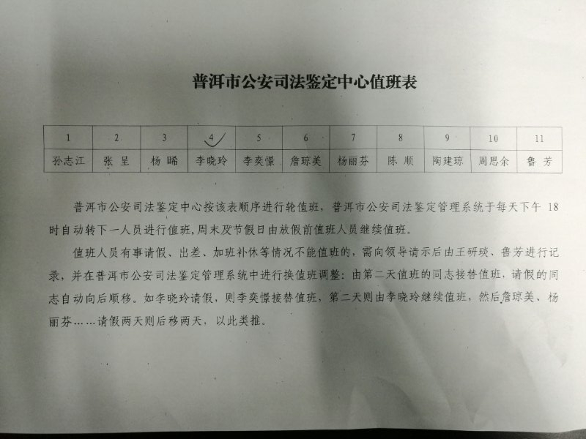
值班设计

中心轮流值班

FTP
系统使用ftp存储大型文件

使用以下项指定ftp信息
 | 系统项 | 默认值 | 描述
 | OPT_SF_FTP_USED | Y | 是否使用ftp
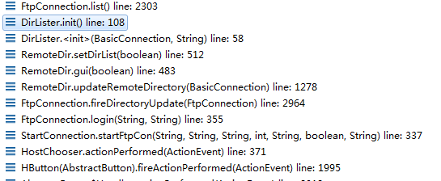
 | OPT_SF_FTP_HOST |  | ftp地址
 | OPT_SF_FTP_PORT |  | 端口
 | OPT_SF_FTP_USER |  | 用户
 | OPT_SF_FTP_PASSWORD |  | 密码
 | OPT_SF_FTP_MAX_COLLECTION |  | 最大链接数
 | OPT_SF_FTP_DIR_RECORD |  | 检验记录文件存储的根目录

jasper报表
jasper报表

在部署jasper打印时，需要将以下类库部署到web应用的lib目录

commons-beanutils-1.9.0.jar
commons-codec-1.5.jar
commons-collections-3.2.2.jar
commons-digester-2.1.jar
commons-lang-2.6.jar
commons-logging-1.1.1.jar
ecj-4.3.1.jar |  |  | 尤其是这个包，如果不放入的话，会报不能导入jasperreports-6.3.0.jar里相关类的错误
itext-2.1.7.js4.jar
jackson-core-2.1.4.jar
jackson-databind-2.1.4.jar
jasperreports-6.3.0.jar
jasperreports-fonts-6.3.0.jar
poi-3.10.1.jar
poi-ooxml-3.10.1.jar

没有上述红色的jar包时，网上找的答案 |  |  | http://stackoverflow.com/questions/33121822/error-in-generating-report-with-java-ireport-net-sf-jasperreports-engine-jrexce
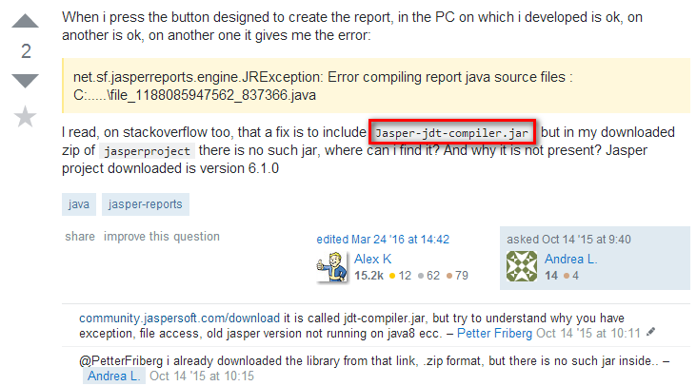

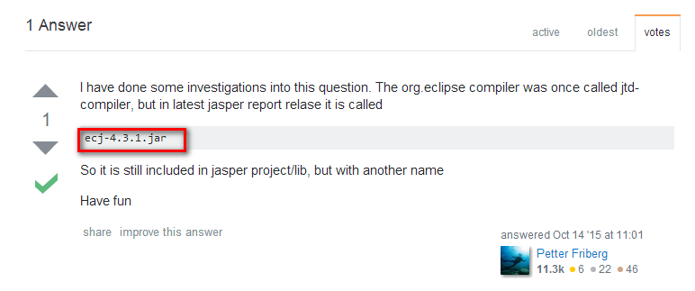

原ufgov平台的jasper打印

模板表 | as_print_jasperprintset |  |  | 第一步从这个表获取模板编号
 | 字段tpl_code存放模板名称，不带后缀，可以多个模板，用逗号(,)分割

 | as_print_jaspertemp |  |  | 如果上步没有，从这个表里获取模板编号
 | 字段prn_tpl_jpcode存放模板名称，不带后缀，可以多个模板，用逗号(,)分割
 | 第一个表可以没有值，第二个表必须要有值，因为后面获取模板类型时，从第二个表中根据模板code获取，如果没有的话，会报错(没测试，估计是这样)
 |  | 代码在这：com.ufgov.zc.server.system.print.PrintUtil.getTemplateType(String templateCode)
 |  | 如果没有指定类型，默认为PrintConstants.TEMPLATE_TYPE_L

 | 具体获取代码com.ufgov.zc.server.system.print.PrintUtil.getCurrentTemplateCode()
 |  | 首先从as_print_jasperprintset获取，如果没有记录，再从as_print_jaspertemp表中获取
 |  | 得到的是templatecode，可以是多个逗号分割构成多个模板名称的字符串
 |  | 在第二步获取模板过程中，如果根据单位编号没有获得对应的模板，会将单位码转换为*，再次进行查询，获取没有指定具体单位，以*代替单位码的模板
 |  | 也就是说，对于同一个部件，可以根据不同的单位，设定不同的模板，
 |  | 如果不指定单位，则单位码字段必须以*代替，否则会查询不到这个通用的模板
 |  | 注意，不同单位使用特定的模板，必须在as_print_jaspertemp表中设定，在表as_print_jasperprintset中不能有对应部件的模板，否则在as_print_jasperprintset查询了，不会进到as_print_jaspertemp表中查询
 |  | 代码如下：
 |  | com.ufgov.zc.server.system.dao.ibatis.PrintDao.getCurrentPrintTemplate()

模板存放路径的设定：
 | 定义了路径加载类com.ufgov.zc.server.system.EnvironmentConfig，在application_gk.xml中定义了对应的bean：environmentConfigGk
 | 这个bean加载属性文件config/environment.properties，这个里面定义了模板文件的存放位置
 | 这个文件里定义了位置：reportspath=UFIDA/applus_printtemplate
 | 在weblogic对应的域底下建立对应的目录UFIDA/applus_printtemplate，把模板文件（.jasper）放到这里即可
 | 模板文件名称要和这两个表里存放的模板名称一致 |  |  |  | as_print_jasperprintset
 |  |  |  |  | as_print_jaspertemp

 | 代码是这么写的
 |  | String reportspath ="./"+ EnvironmentConfigUtil.getInstance().get(REPORTSPATH);
 |  | reportspath += "/" + templateCode + ".jasper";

在填充模板时，两种模式，1）直接用hashmap填充，key是数据库里查来的column名称，value是查来的值；
 | 2）将bean对象转换，通过FieldMapRegister里注册的bean类，将bean的属性值和对应的字段对应起来

 | 所以在制作模板时，可以使用sql语句，获取对应的field字段，完成模板制作
 | 在显示时，将这些值通过上面的两种方法显示出来

 | 具体的类com.ufgov.zc.server.system.print.PrintDataConverter

填充模板时，常用的参数，如单位、当前登录人等信息，在这里设置
 | com.ufgov.zc.server.system.print.PrintManager.genMainBillJasperPrintBytes(List billList, String templateCode)

 |  | Map preParameters = new HashMap();

 |  | preParameters.putAll(PrintUtil.getRareWord()); |  |  |  |  | 这里的值存放在表GK_PRINT_RARE_WORD中，如当前报表特殊需要的常量字段，可以存放在这里，然后在报表里是使用
 |  |  |  |  |  |  | 不过在报表里的变量要这么用：
 |  |  |  |  |  |  |  | 存放在表GK_PRINT_RARE_WORD中变量在报表里使用时，需要加上这个前缀 如在表里id字段存放的是jdzx，其对应的word字段是鉴定中心，
 |  |  |  |  |  |  |  | 那么要在报表中获取这个word字段的值，则需要这么用这个变量 RareWord_jdzx

 |  | preParameters.putAll(PrintUtil.getRequestMetaMap()); |  |  |  |  | 这里取requestmeta中的svCoCode，svCoCode，svPoCode，svUserID，svUserName，svCoCode，svCoName
 |  |  |  |  |  |  | 在模板定义时，使用这些变量
 | 其他参数
 |  | 记录总数 | RecordTotal |  | PrintConstants.RECORD_TOTAL="RecordTotal"

 |  |  |  |  | 见 PrintManager.genMainBillJasperPrintBytesL(List billList, JasperReport jasperReport,Map preParameters, int fixRow)

 |  |  |  |  |  | printParameters.put(PrintConstants.RECORD_TOTAL, billList.size() + "");

 |  | 每页记录数 | FIXROWCOUNT

